1. Inledning
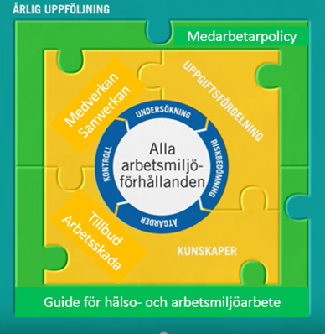
Årlig uppföljning av systematiskt arbetsmiljöarbete - SAM 2026 Checklista till första linjens chef

Steg 1 - INLEDNING

Lokal HR-enhet
Hälsan och Arbetslivet
Enligt Arbetsmiljöverkets föreskrifter om SAM (AFS 2023:1) ska respektive chef med ansvar för en personalgrupp minst årligen genomföra en uppföljning av hur väl SAM fungerar i sin helhet. Skyddsombud ska delta i alla uppföljningar. De brister som hittas ska förbättras. VGR har lagt till perspektivet att behålla styrkor i verksamheternas SAM.

Film: Systematiskt arbetsmiljöarbete, SAM, för alla medarbetare (Arbetsmiljöverket)

Uppföljningsdatum:

Enhet:
Ansvarig chef:
Skyddsombud 1:
Skyddsombud 2:
Övriga medverkande:

* Guiden för hälso- och arbetsmiljöarbete hålls aktuell utifrån nya och reviderade föreskrifter från Arbetsmiljöverket

Likabehandling

Steg 1 - INLEDNING
Enligt diskrimineringslagen ska chefer arbeta med aktiva åtgärder. Det innebär att bedriva ett främjande och förebyggande arbete genom att undersöka om det finns risker för diskriminering, analysera orsaker, vidta förebyggande åtgärder och följa upp. Arbetet ska ske fortlöpande. Frågorna om aktiva åtgärder enligt diskrimineringslagen är nya för 2025 års uppföljning. Om ni inte har ett arbete med aktiva åtgärder enligt diskrimineringslagen igång hos er kan ni betrakta 2025 års uppföljning som ett utgångsläge inför kommande års uppföljningar. Om ni har ett arbete igång, redogör för vilka insatser som pågår hos er under "Kommentarer till svar".

Film: Aktiva åtgärder enligt diskrimineringslagen (Diskrimineringsombudsmannen)
Stödmaterial från Arbetsmiljöverket (inkludera.av.se)

Uppföljningsdatum:

Enhet:
Ansvarig chef:
Övriga medverkande:

* Guiden för hälso- och arbetsmiljöarbete hålls aktuell utifrån "Rutin för aktiva åtgärder enligt diskrimineringslagen"

